6#BugReport
Título | Descripción | Tipo de Problema | Severidad | Prioridad | Entorno | Pasos para reproducir | Evidencia adjunta
Error 404 al ir a "Carga tu CV" | Al hacer click en "Carga tu CV" para añadir un CV, a parece un error 404 y un link a otra sección. | Fallo | Crítica | Alta | Windows 11, Exo PQ9 | 1. Click en "Carga tu CV" 2. Subir CV. 3. Click en "Subir" | 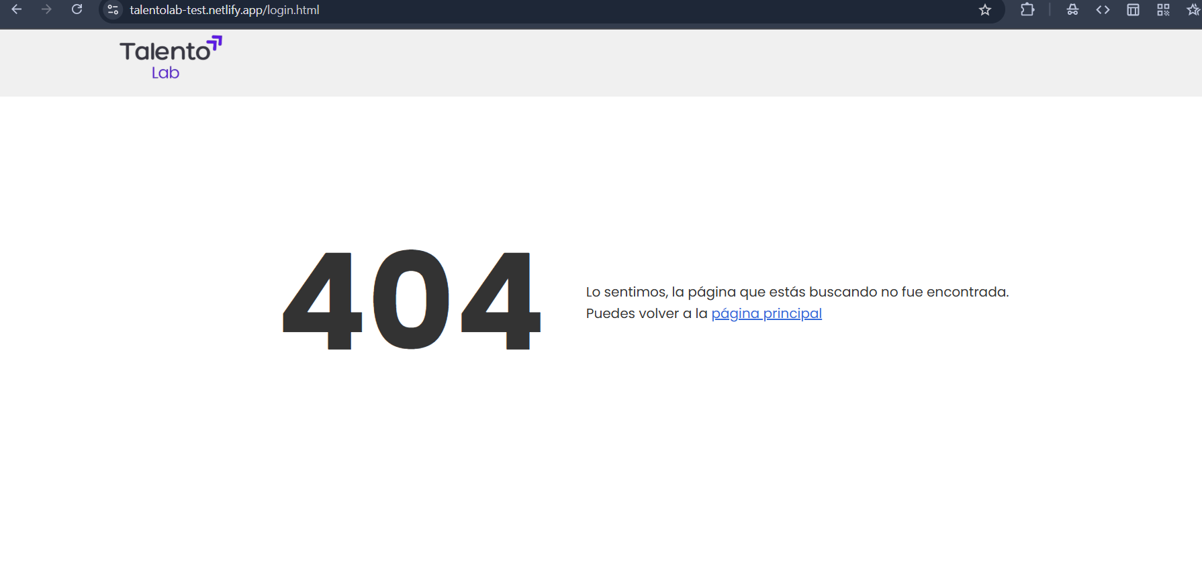
Error en el registro de nuevo usuario | Se reinicia el sitio con un nuevo link que guarda los datos de registro aún con un mail ya registrado: https://talentolab-test.netlify.app/register?nombre=Carolina+Pena&email=caropena000%40gmail.com&password=12345678&cv=Carolina+A.+Pena+A.-QA+manual+jr-+desarrollo+web+frontend+react+jr.pdf# | Defecto | Alta | Alta | Windows 11, Exo PQ9 | 1. Click en "registrarse". 2. Completar los campos. 3. Click en "registrarse" | 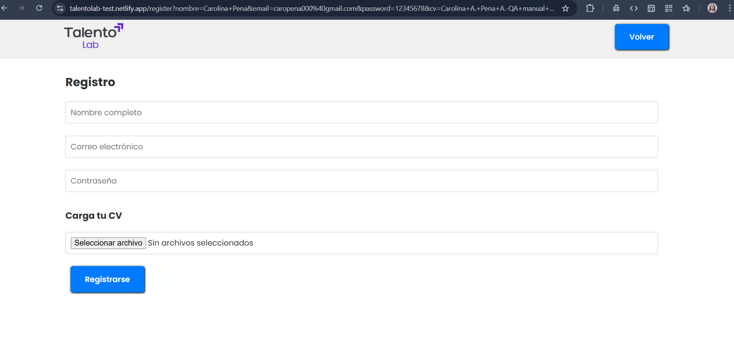 Captura de pantalla con estado erróneo.
Error de registro con contraseña menor a 8 caracteres, y error en la visualización del input | Al hacer click en "Registrarse" se guardan los datos y no aparece mensaje de error. Campo contrseña no está protegido | Error | Crítica | Alta | Windows 11, Exo PQ9 | 1. Click en "registrarse". 2. Completar campo contraseña. 3. Click en "registrarse". | 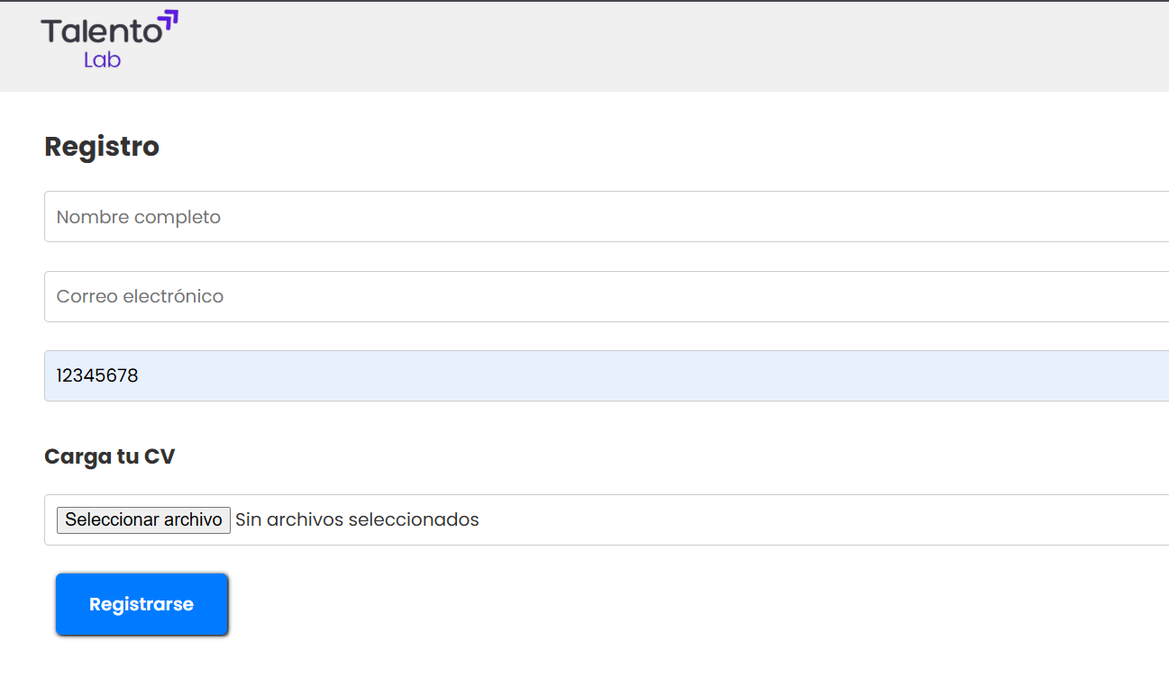 Registro de log de crash.

8#ReporteCierre
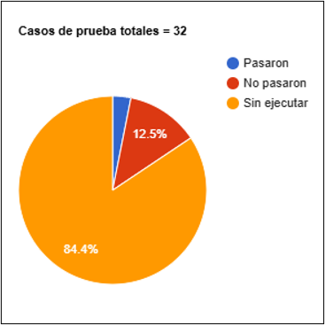
Elemento | Descripción
Resumen de ejecución | Se ejecutaron 32 casos de prueba, con un 1% de éxito.
Principales defectos detectados | Estado incorrecto (Alta prioridad) Crash en pagos AmEx (American Express) (Crítica) Botón login no responsivo (Media)
Recomendaciones antes de la release | Desarrollar las secciones faltantes, solucionar los defectos mencionados.

